オブジェクト指向
オブジェクト指向エクササイズ
１つのメソッドにつきインデントは１段階までにすること
else 句を使用しないこと
すべてのプリミティブ型と文字列型をラップすること
１行につきドットは１つまでにすること
名前を省略しないこと
すべてのエンティティを小さくすること
１つのクラスにつきインスタンス変数は２つまでにすること
ファーストクラスコレクションを使用すること
Getter, Setter, プロパティを使用しないこと

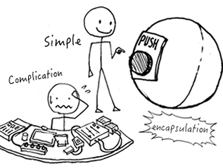
オブジェクト指向といえば・・・
1.継承
→is-aの関係
2.カプセル化
→データ保護ではない！
3.ポリモーフィズム
→同じ命令で内部動作が異なる

MVCモデル
Model
View
Controller
→データやロジック部、入出力、それらの制御で分けましょうという考え方

SOLID原則
Single Responsibility |  | 単一責任 |  | クラス、関数は単一のことのみしろ
Open-Closed |  | オープンクローズド |  | 拡張性を持たせて追加はしろ、変更はするな
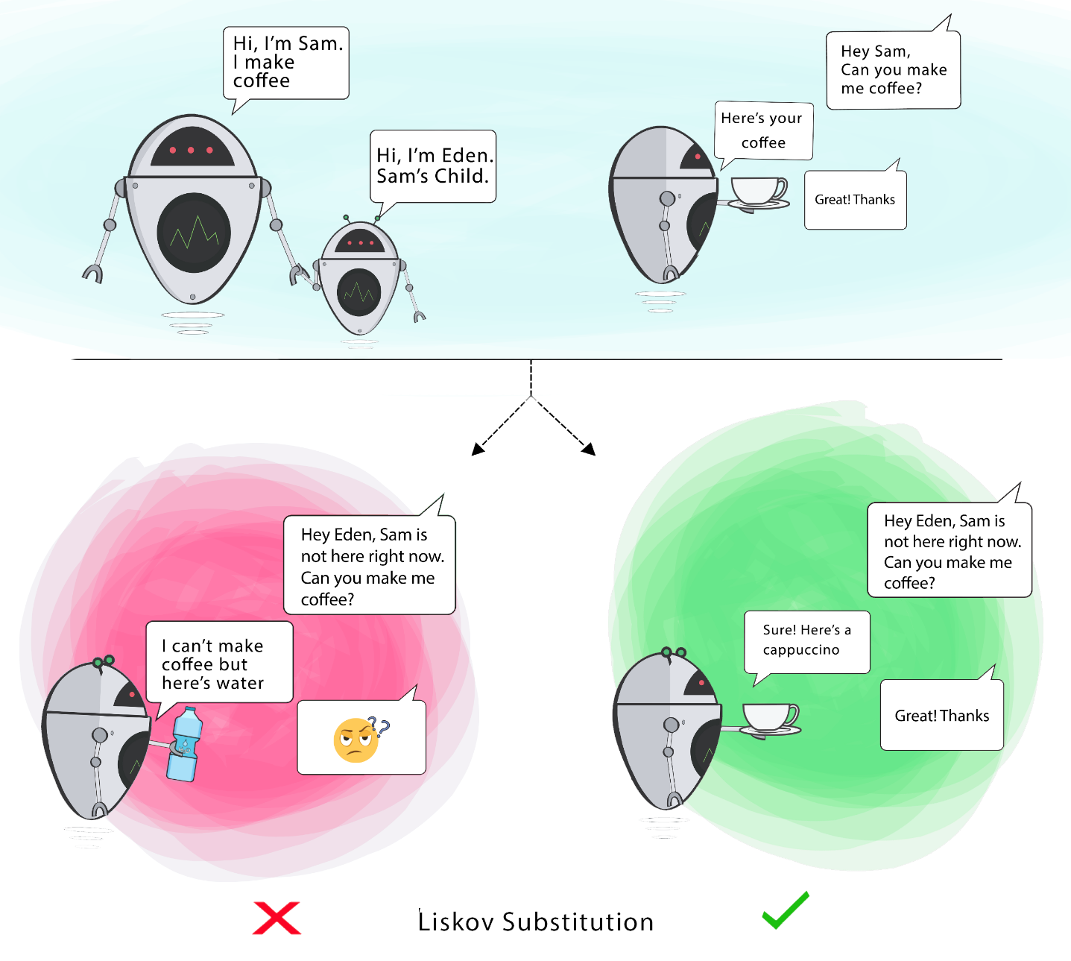
Liskov Substitutio |  | リスコフ置換 |  | 子クラスで独自のことするな
Interface Segregation |  | インターフェイス分離 |  | 分割して依存度を低くしろ | 例：データと操作で分ける
Dependency Inversion |  | 依存性逆転 |  | 上位クラスが下位クラスを知るな

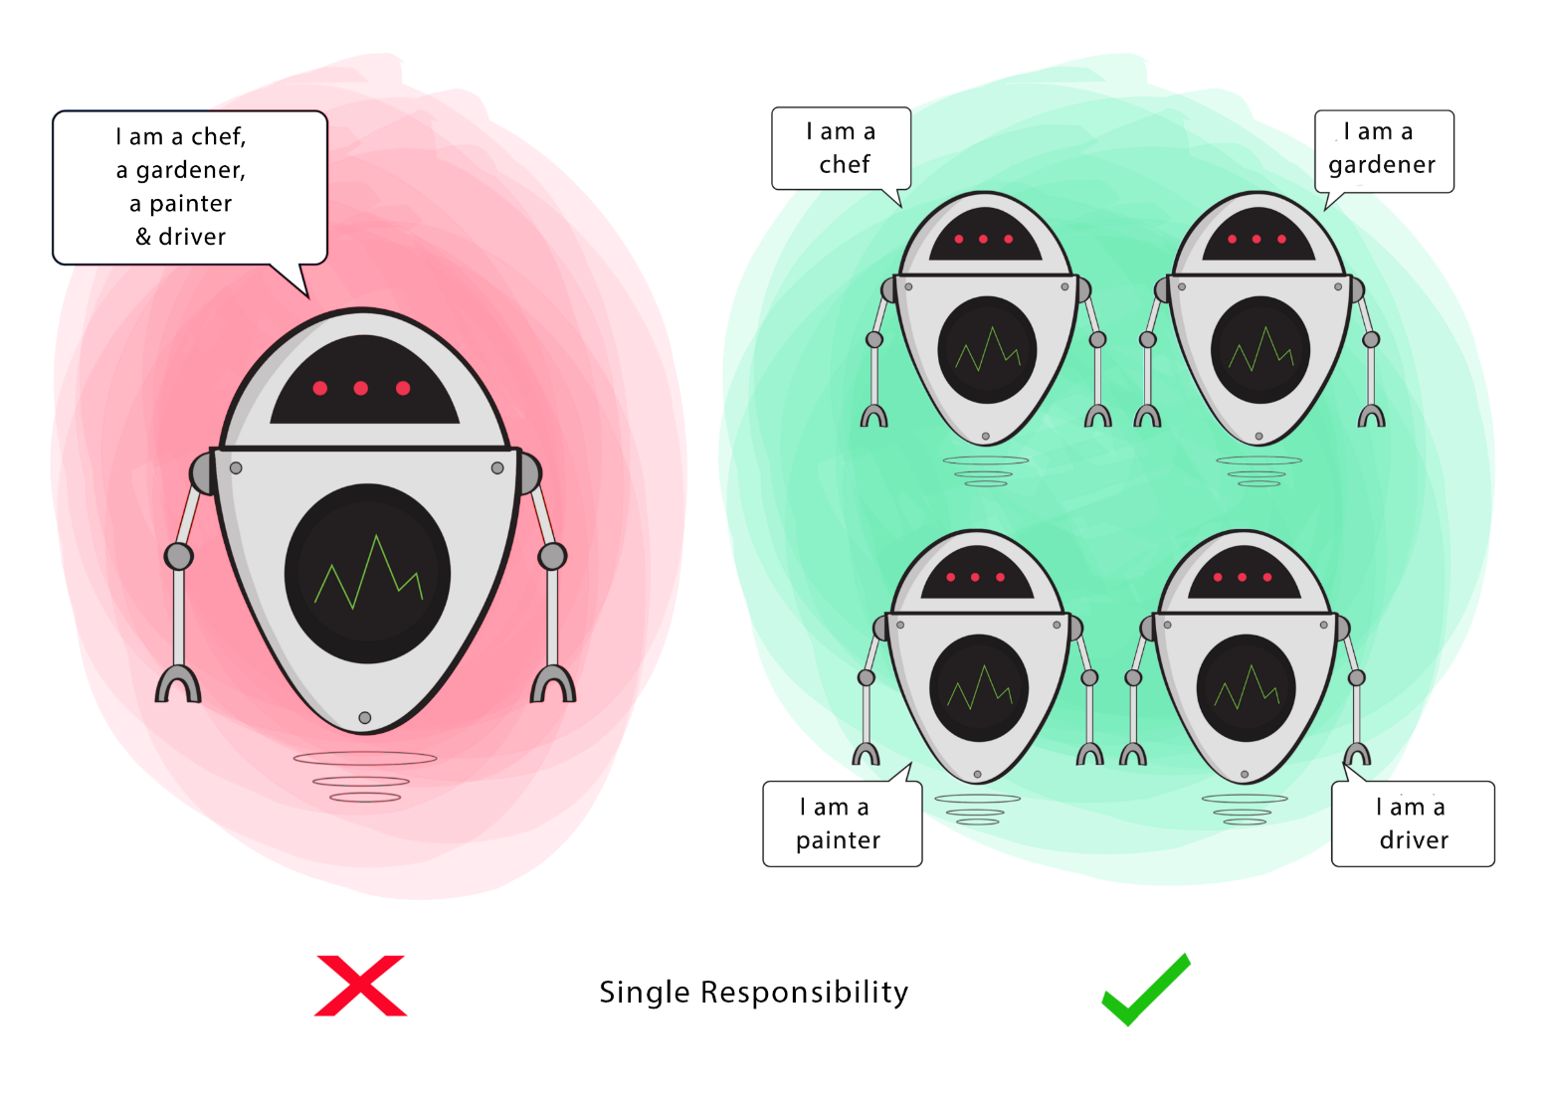

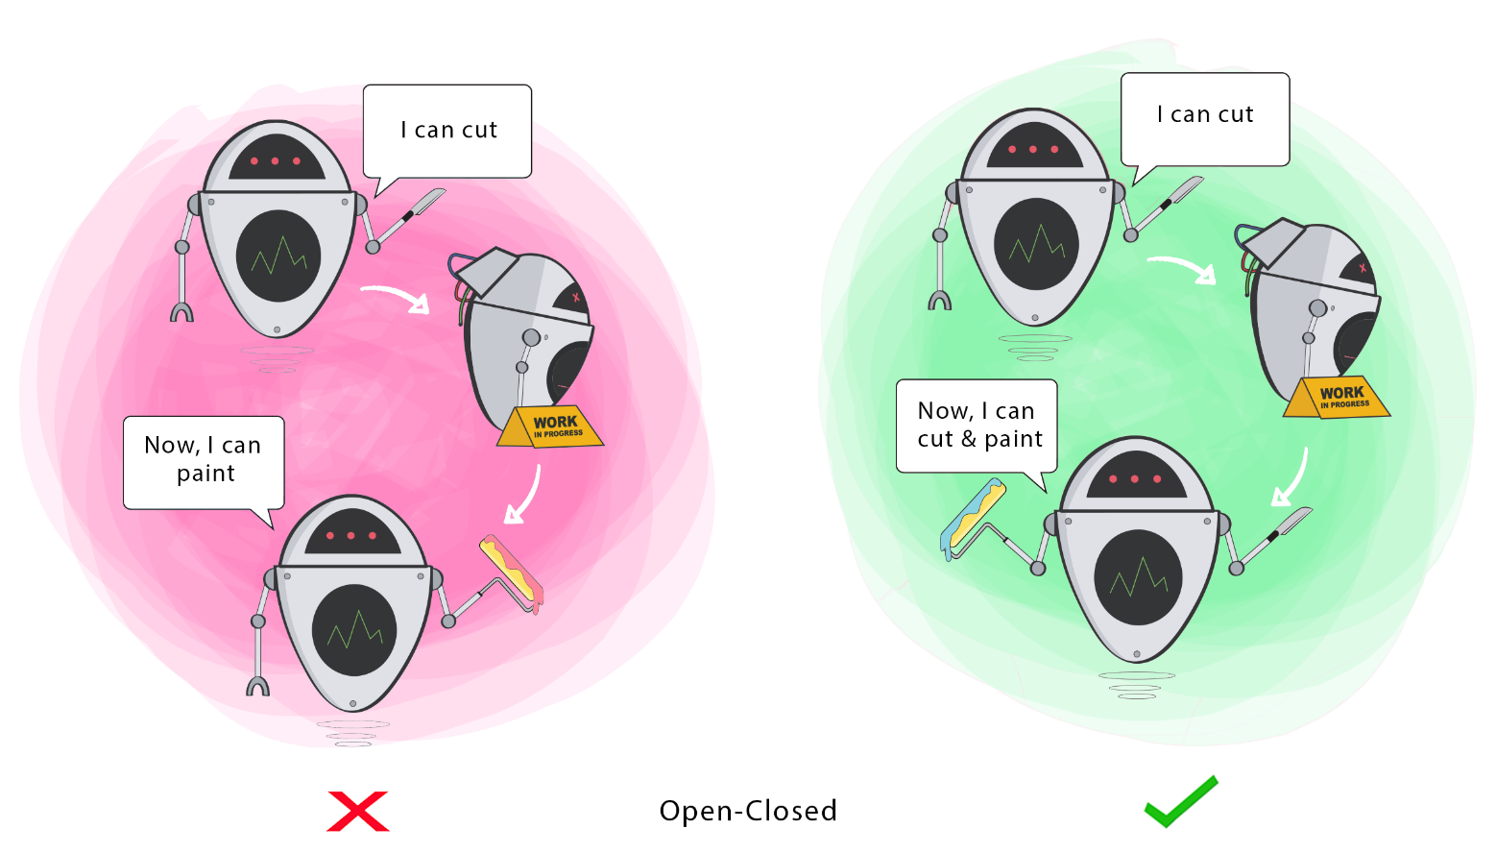
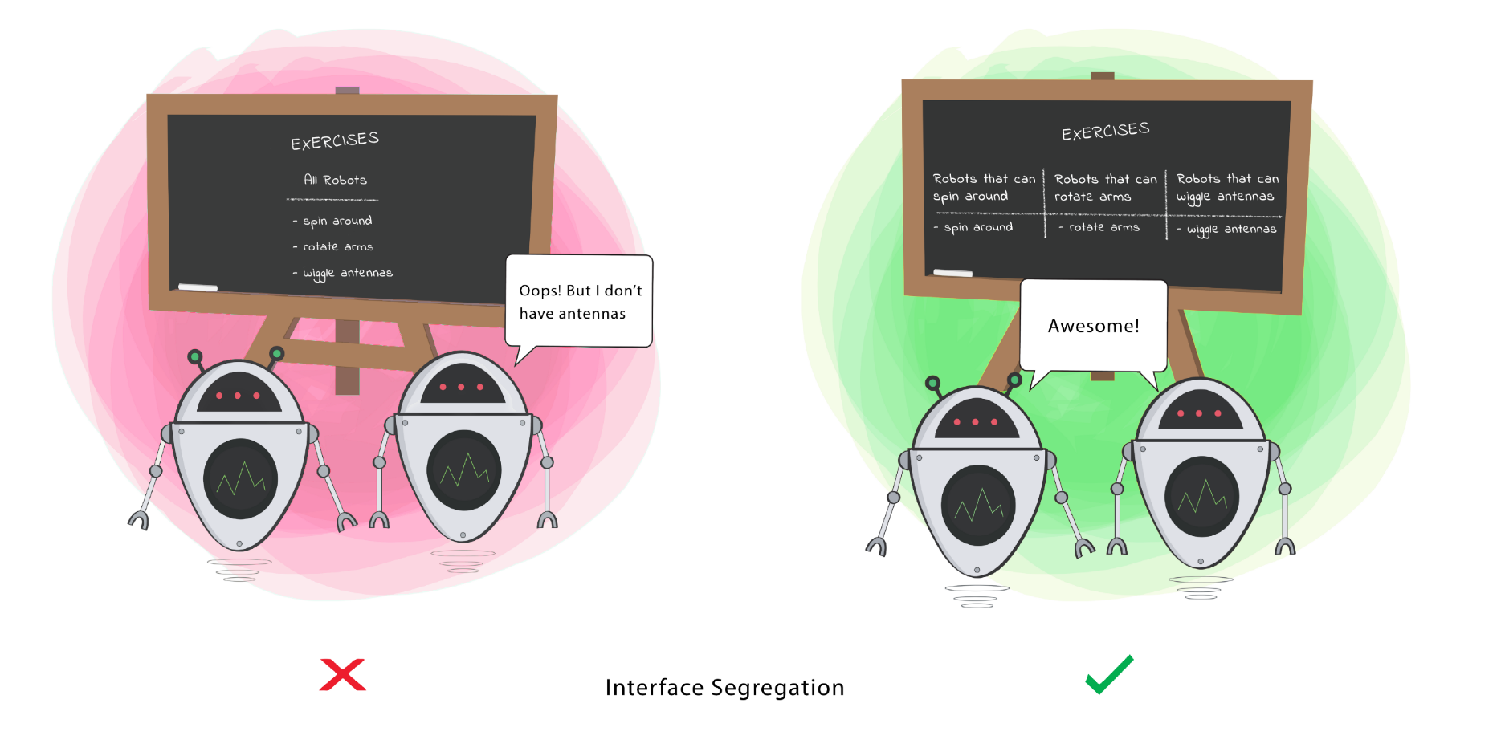

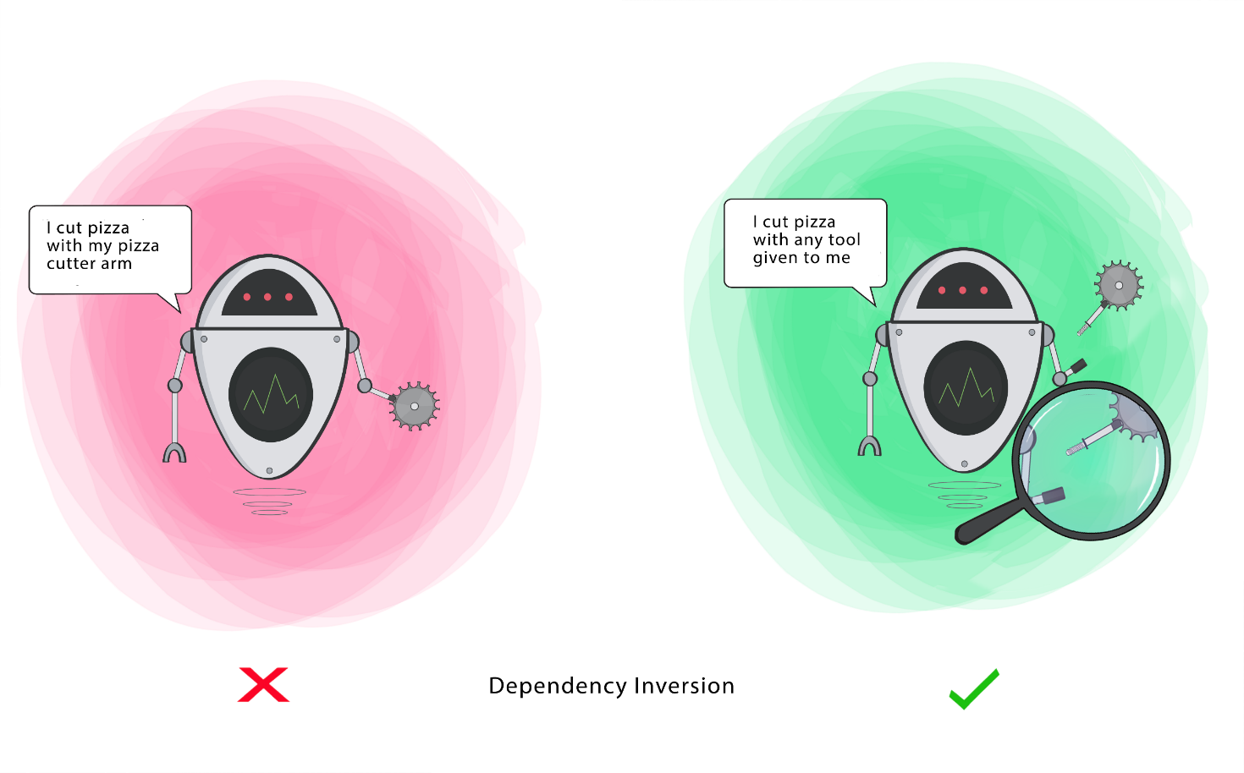

Liskov Substitutio | ：リスコフ置換 |  | →子クラスで独自のことするな

絵：コーヒー提供マシンだったのが、水を提供してきた
カプチーノとかエスプレッソならコーヒーの分類だから問題ない

親クラスを使うところで子クラスに置き換えても問題ないこと

・お金在庫取得という関数を持った親クラスを飲み物にも継承させて飲み物在庫を取得する
→get_moneyStockなのに起きているのはget_drinkStock

・在庫管理という親を作ったが、お金の在庫には価値*在庫数が外から取得できる
→親を飛び越えている、子独自のpublicが存在することがNG

